Sheet1
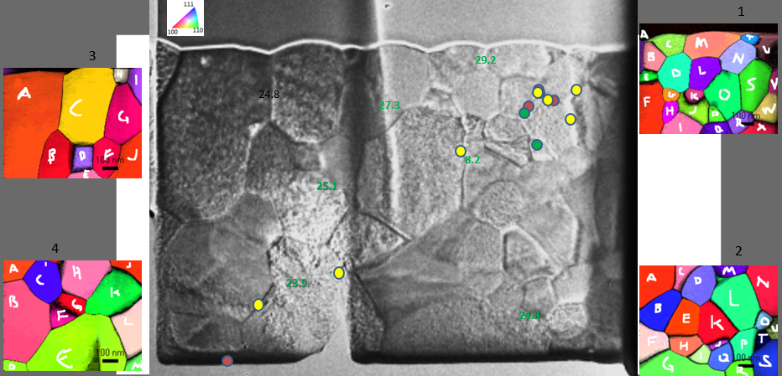

GPDCfib_1
gb | mis. mean (deg) | stdev | csl sigma
ab
ab
ab | 45.5 | 0.1
bc
bc
bc | 56.8 | 0.5
cd
cd
cd | 60.2 | 0.1 | 3
cm
cm
cm | 29.2 | 0.0
dm
dm
dm | 34.1 | 0.3
ml
ml
ml | 51.1 | 8.2 | 3
mn
mn
mn | 41.5 | 0.6 | 9
mt
mt
mt | 39.8 | 0.0
nt
nt
nt | 38.3 | 0.8
tu
tu
tu | 56.3 | 0.0 | 3
nu
nu
nu | 32.2 | 0.5
su
su
su | 40.6 | 0.3
ns
ns
ns | 52.4 | 0.3
no
no
no | 42.4 | 0.2 | 37
ln
ln
ln | 32.5 | 0.5
dl
dl
dl | 44.3 | 1.2
bd
bd
bd | 33.5 | 0.7
be
be
be | 39.2 | 0.2
ae
ae
ae | 32.7 | 0.9
ef
ef
ef | 58.6 | 0.2 | 3
de
de
de | 54.0 | 0.8
df
df
df | 51.9 | 0.5
dg
dg
dg | 46.4 | 0.5
fg
fg
fg | 36.5 | 0.6
fh
fh
fh | 39.8 | 0.5 | 7
hi
hi
hi | 8.2 | 0.1 | 1
fi
fi
fi | 35.9 | 0.5
ij
ij
ij | 37.7 | 0.6
hj
hj
hj | 41.4 | 0.7
gj
gj
gj | 56.3 | 0.8

kl
kl
kl | 46.9 | 0.0

jp
jp
jp | 43.1 | 0.0
jq
jq
jq | 42.1 | 0.0
pq
pq
pq | 48.4 | 0.0 | 15
op
op
op | 59.8 | 0.3 | 3
oq
oq
oq | 39.7 | 0.3
lo
lo
lo | 34.2 | 0.3 | 27
os
os
os | 59.5 | 0.3 | 3
rs
rs
rs | 39.3 | 0.3
rw
rw
rw | 36.6 | 0.3
rx
rx
rx | 57.8 | 0.3
wx
wx
wx | 38.8 | 0.3
sw
sw
sw | 27.5 | 0.6
sv
sv
sv | 33.7 | 0.5
vw
vw
vw | 8.7 | 0.4 | 1
uv
uv
uv | 54.1 | 4.5
or
or
or | 48.2 | 0.0

GPDCfib_2
gb | mis. mean (deg) | stdev | csl sigma
ac
ac
ac | 35.1 | 0.0
cd
cd
cd | 51.5 | 0.5 | 39
bc
bc
bc | 25.5 | 0.2
ab
ab
ab | 56.7 | 0.5
be
be
be | 59.6 | 0.0 | 43
bf
bf
bf | 23.2 | 0.4 | 21
ef
ef
ef | 52.4 | 0.4
eh
eh
eh | 16.9 | 0.0 | 31
fh
fh
fh | 54.7 | 0.5
fg
fg
fg | 44.0 | 0.4
gh
gh
gh | 45.9 | 0.1
hi
hi
hi | 24.1 | 0.0
gi
gi
gi | 26.7 | 0.0
bd
bd
bd | 53.1 | 0.1 | 25
de
de
de | 58.2 | 0.2
ek
ek
ek | 16.7 | 0.5
hk
hk
hk | 27.0 | 0.3
dk
dk
dk | 51.7 | 0.4
dl
dl
dl | 42.3 | 0.7

 |  |  | 35
dm
dm
dm | 38.3 | 0.1

 |  |  | 1
lm
lm
lm | 55.5 | 0.1
mn
mn
mn | 51.1 | 0.5
ln
ln
ln | 39.3 | 0.0
kl
kl
kl | 54.6 | 0.3
jk
jk
jk | 40.3 | 0.2
ik
ik
ik | 30.3 | 0.2
lp
lp
lp | 48.7 | 0.0 | 11
kp
kp
kp | 36.1 | 0.1
no
no
no | 60.7 | 0.1
lo
lo
lo | 31.2 | 0.0
nu
nu
nu | 40.9 | 0.0
ou
ou
ou | 52.6 | 0.2
gq
gq
gq | 24.8 | 0.3
iq
iq
iq | 39.0 | 0.0 | 7
jq
jq
jq | 47.8 | 0.1
pq
pq
pq | 44.0 | 0.5
gr
gr
gr | 42.0 | 0.0 | 21
qr
qr
qr | 47.6 | 0.0
pr
pr
pr | 42.5 | 0.0
op
op
op | 33.6 | 0.3 | 35
pt
pt
pt | 37.5 | 0.4
rs
rs
rs | 39.3 | 0.2
ps
...

